WYNIKI
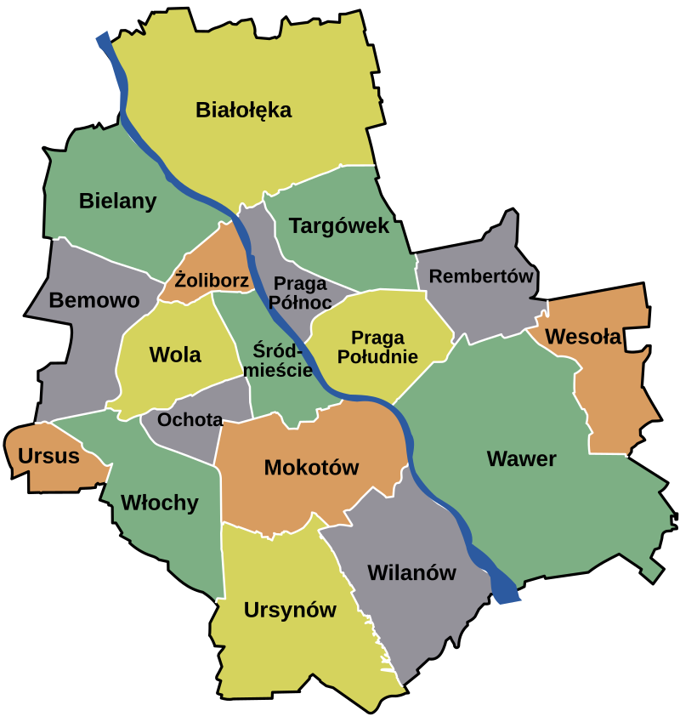
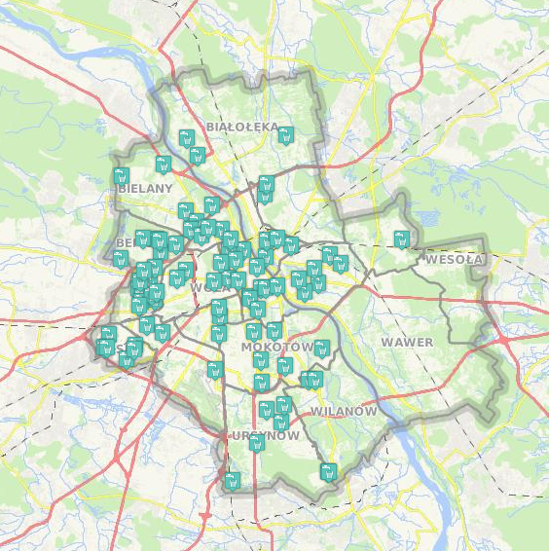
well_id | Miejsce | Dzielnica | Współrzędne |  | 07-09.2018 |  |  |  | 11.2023 |  |  |  | 07.2024 |  | 09.2024
 |  |  | X | Y | C_Rn[Bq/l] | u(C_Rn)[Bq/l] | C_Rn[Bq/l] | u(C_Rn)[Bq/l] | Stężenie [Bq/l] | u(C_Rn)[Bq/l] | Stężenie [Bq/l] | u(C_Rn)[Bq/l] | C_Rn[Bq/l] | u(C_Rn)[Bq/l] | C_Rn[Bq/l] | u(C_Rn)[Bq/l]
W1 | Anieli Krzywoń | Bemowo | 20.917223 | 52.228912 | 13.9 | 1.2 | 5.0 | 1.1 |  |  |  |  |  |  |  |  | Dzielnica | Studni | Pobrane
W2 | Bolimowska | Bemowo | 20.880176 | 52.249310 | 2.2 | 0.2 | 1.0 | 0.9 |  |  |  |  |  |  |  |  | BEMOWO | 16 | 12 | 75%
W3 | Borowego | Bemowo | 20.907121 | 52.229795 | 6.5 | 0.7 | 2.5 | 0.9 |  |  |  |  |  |  |  |  | BIAŁOŁĘKA | 2 | 2 | 100%
W4 | Kazubów | Bemowo | 20.914665 | 52.243487 | 10.8 | 1.0 | 4.0 | 1.0 |  |  |  |  |  |  |  |  | BIELANY | 9 | 6 | 67%
W5 | Morcinka | Bemowo | 20.919599 | 52.260825 | 1.8 | 0.2 | 0.9 | 0.9 |  |  |  |  |  |  |  |  | MOKOTÓW | 9 | 2 | 22%
W6 | Powstańców Śląskich 67B | Bemowo | 20.910342 | 52.234104 | 5.7 | 0.6 | 2.3 | 0.9 |  |  |  |  |  |  |  |  | OCHOTA | 3 | 2 | 67%
W7 | Rozłogi 12A | Bemowo | 20.902418 | 52.225480 | 5.0 | 0.5 | 2.0 | 0.9 |  |  |  |  |  |  |  |  | PRAGA-PÓŁNOC | 4 | 3 | 75%
W8 | Rozłogi 2A | Bemowo | 20.901225 | 52.222127 | 2.8 | 0.3 | 1.3 | 0.9 |  |  |  |  |  |  |  |  | PRAGA-POŁUDNIE | 7 | 6 | 86%
W9 | Sternicza (r. Powstańców Śląskich) | Bemowo | 20.915615 | 52.223694 | 7.4 | 0.7 | 2.9 | 1.0 |  |  |  |  |  |  |  |  | ŚRÓDMIEŚCIE | 8 | 8 | 100%
W10 | Sternicza 125 | Bemowo | 20.899149 | 52.219976 | 4.3 | 0.5 | 1.8 | 0.9 |  |  |  |  |  |  |  |  | TARGÓWEK | 3 | 3 | 100%
W11 | Szobera | Bemowo | 20.899708 | 52.236540 | 5.0 | 0.5 | 2.0 | 0.9 |  |  |  |  |  |  |  |  | URSUS | 4 | 2 | 50%
W12 | Wyki 19 | Bemowo | 20.898409 | 52.230119 | 23.3 | 1.8 | 8.2 | 1.2 |  |  |  |  |  |  |  |  | URSYNÓW | 6 | 3 | 50%
W13 | Mehoffera | Białołęka | 20.947698 | 52.324659 | 12.3 | 1.0 | 6.8 | 0.9 |  |  |  |  |  |  |  |  | WAWER | 1 | 1 | 100%
W14 | Pojarów 1A | Białołęka | 20.957520 | 52.313957 | 12.5 | 1.2 | 7.5 | 1.0 |  |  |  |  | 6.3 | 1.9 |  |  | WILANÓW | 3 | 2 | 67%
W15 | Dzierżoniowska 7 | Bielany | 20.924101 | 52.308607 | 10.9 | 1.0 | 5.0 | 1.0 |  |  |  |  |  |  |  |  | WŁOCHY | 4 | 4 | 100%
W16 | Estrady 112 | Bielany | 20.881494 | 52.300592 | 5.2 | 0.6 | 2.8 | 0.9 |  |  |  |  |  |  |  |  | WOLA | 8 | 5 | 63%
W17 | Gąbińska 30 | Bielany | 20.958578 | 52.272606 | 13.6 | 1.2 | 6.0 | 1.0 |  |  |  |  |  |  |  |  | SUMA: | 87 | 61 | 70%
W18 | Klaudyny 18A | Bielany | 20.976790 | 52.281199 | 3.0 | 0.3 | 1.3 | 0.9
W19 | Kochanowskiego 10/12 | Bielany | 20.952655 | 52.267329 | 7.9 | 0.8 | 4.0 | 0.9
W20 | Wolumen 10 | Bielany | 20.936587 | 52.282391 | 23.1 | 1.9 | 9.1 | 1.2
W21 | Batuty 9 | Mokotów | 21.024097 | 52.171842 | 7.1 | 0.7 | 3.4 | 0.6
W22 | Warneńska 2 | Mokotów | 21.048236 | 52.182258 | 7.1 | 0.7 | 2.7 | 1.0
W23 | Barska | Ochota | 20.979500 | 52.219344 | 5.4 | 0.6 | 2.1 | 0.9
W24 | Pasteura 10 | Ochota | 20.981587 | 52.214260 | 3.3 | 0.4 | 1.5 | 0.9
W25 | Grenadierów 51/59 | Praga-Południe | 21.077312 | 52.243127 | 5.7 | 0.6 | 2.3 | 0.9
W26 | Lizbońska 4 | Praga-Południe | 21.067808 | 52.228096 | 15.6 | 1.3 | 5.7 | 1.1
W27 | Majdańska | Praga-Południe | 21.086073 | 52.239809 | 15.2 | 1.3 | 5.5 | 1.1
W28 | Motorowa | Praga-Południe | 21.081440 | 52.234009 | 10.3 | 1.0 | 4.0 | 1.0
W29 | Szaserów 79 [DA: 128!] | Praga-Południe | 21.104223 | 52.246474 | 20.3 | 1.6 | 7.3 | 1.2 |  |  |  |  | 14.3 | 4.2
W30 | Walecznych 59 | Praga-Południe | 21.062061 | 52.236576 | 16.8 | 1.4 | 6.1 | 1.1 |  |  |  |  | 7.0 | 2.1
W31 | Panieńska | Praga-Północ | 21.027866 | 52.250286 | 10.1 | 1.0 | 4.4 | 1.0
W32 | plac Hallera 8A | Praga-Północ | 21.030247 | 52.260648 | 4.8 | 0.5 | 2.6 | 0.9
W33 | Strzelecka 13 | Praga-Północ | 21.040524 | 52.261844 | 4.4 | 0.5 | 2.4 | 0.9
W34 | Anielewicza | Śródmieście | 20.998558 | 52.249176 | 4.8 | 0.5 | 2.0 | 0.9
W35 | Furmańska | Śródmieście | 21.019486 | 52.244907 | 0.4 | 0.0 | 2.3 | 0.8
W36 | Inflancka 6 | Śródmieście | 20.991142 | 52.255022 | 6.7 | 0.7 | 2.2 | 0.9
W37 | Książęca | Śródmieście | 21.028226 | 52.230898 | 9.2 | 0.9 | 4.3 | 1.0
W38 | L. Kaczyńskiego 7/9 | Śródmieście | 21.021182 | 52.218115 | 7.1 | 0.7 | 2.8 | 1.0
W39 | Rynek Solecki 18 | Śródmieście | 21.039782 | 52.232154 | 13.2 | 1.3 | 7.0 | 1.0
W40 | Wilcza | Śródmieście | 21.012041 | 52.224351 | 3.7 | 0.4 | 1.6 | 0.9
W41 | Wójtkowska 11 | Śródmieście | 21.005840 | 52.255019 | 2.6 | 0.3 | 1.2 | 0.9
W42 | Kołowa | Targówek | 21.050025 | 52.272209 | 9.0 | 0.9 | 4.0 | 1.0
W43 | Poborzańska | Targówek | 21.026748 | 52.289169 | 19.1 | 1.6 | 7.7 | 1.1 |  |  |  |  | 12.7 | 3.8
W44 | Suwalska | Targówek | 21.029348 | 52.295779 | 17.9 | 1.5 | 7.2 | 1.1 |  |  |  |  | 9.5 | 2.8
W45 | aleja Bzów 22 | Ursus | 20.886980 | 52.186519 | 3.5 | 0.4 | 2.1 | 0.9
W46 | Walerego Sławka | Ursus | 20.894088 | 52.192623 | 19.8 | 1.6 | 7.7 | 1.1
W47 | Ciszewskiego 10 | Ursynów | 21.046825 | 52.157783 | 55.4 | 3.1 | 19.0 | 1.6 | 30.0 | 9.1 | 35.4 | 10.7 | 34.6 | 10.4
W48 | Dzierzby | Ursynów | 21.018672 | 52.134540 | 8.1 | 0.8 | 3.8 | 1.0
W49 | Romera 2 | Ursynów | 21.029385 | 52.155189 | 14.2 | 1.2 | 5.1 | 1.1 | 13.0 | 4.0 | 12.2 | 3.7 | 23.8 | 7.1
W50 | Marysin Wawerski | Wawer | 21.145487 | 52.238686 | 7.7 | 0.8 | 3.0 | 1.0
W51 | Królowej Marysieńki 21 | Wilanów | 21.071269 | 52.173862 | 6.9 | 0.7 | 2.7 | 1.0
W52 | Lentza | Wilanów | 21.078711 | 52.173575 | 3.8 | 0.4 | 1.6 | 0.9
W53 | Cietrzewia | Włochy | 20.922933 | 52.203262 | 5.2 | 0.5 | 2.1 | 0.9 | 4.4 | 1.5 | 4.2 | 1.4
W54 | Komitetu Obrony Robotników 39 | Włochy | 20.976285 | 52.180070 | 1.1 | 0.1 | 1.4 | 0.8
W55 | Łuczek | Włochy | 20.907499 | 52.207889 | 14.0 | 1.2 | 5.0 | 1.1
W56 | Malownicza 31 | Włochy | 20.939128 | 52.177363 | -0.9 | -0.1 | 0.8 | 0.8
W57 | Chłodna 15 | Wola | 20.990099 | 52.236630 | 1.8 | 0.2 | 0.9 | 0.9
W58 | Deotymy 25 | Wola | 20.947544 | 52.242080 | 4.1 | 0.4 | 1.8 | 0.9
W59 | Krępowieckiego 8 | Wola | 20.937122 | 52.237219 | 15.9 | 1.3 | 5.7 | 1.1
W60 | Smocza 19 | Wola | 20.982722 | 52.246707 | 1.9 | 0.2 | 1.0 | 0.9
W61 | Wolska 29 | Wola | 20.974106 | 52.235170 | 12.2 | 1.1 | 5.3 | 1.0
 | Papugi | Zgorzała |  |  |  |  |  |  | 3.1 | 1.1 | 3.3 | 1.1 | 4.1 | 1.2

PACHOCKI
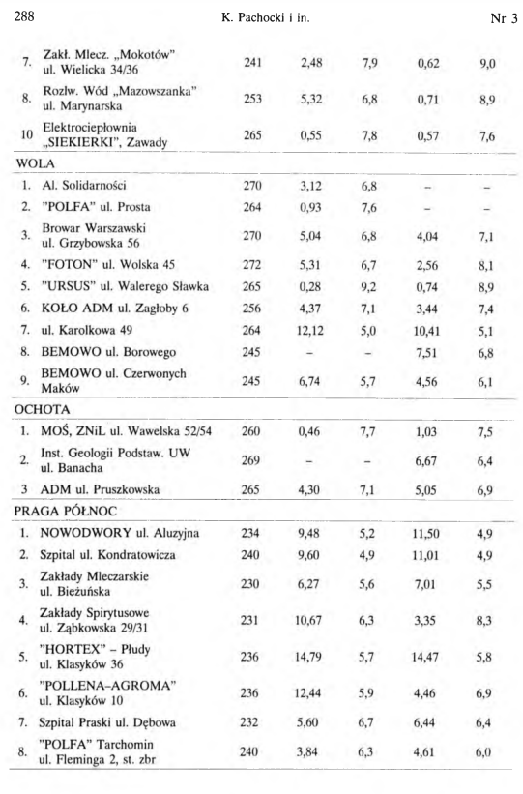
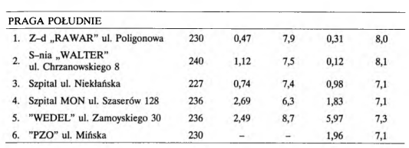
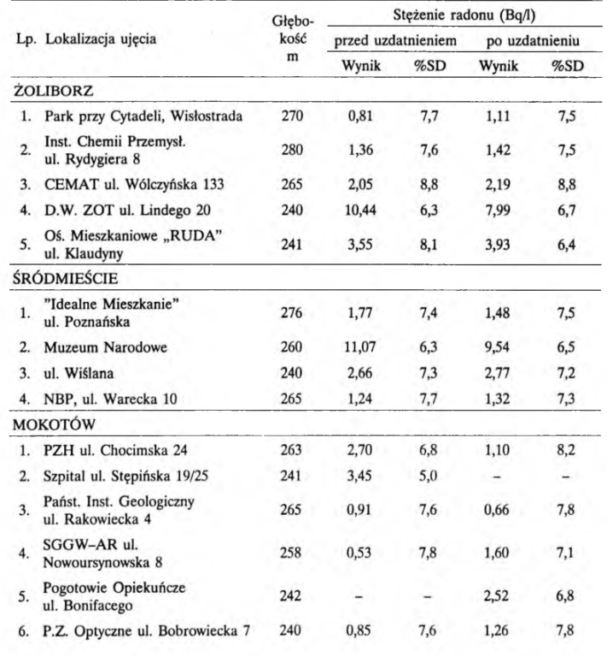
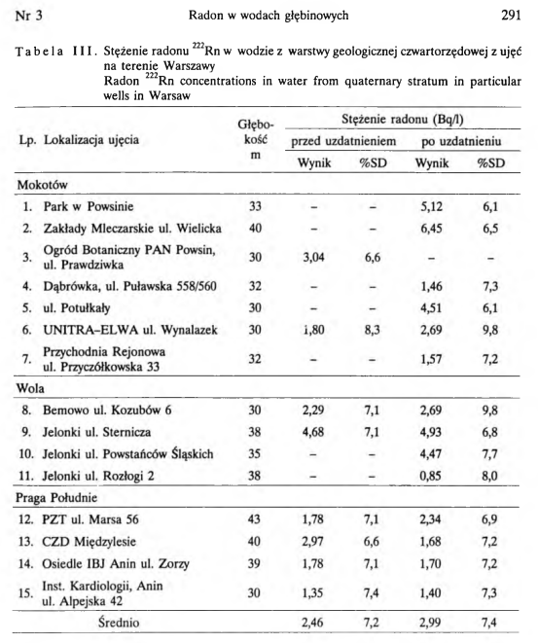

45
15

